Hoja1
 | Hospital DB |  |  |  |  |  |  |  | MODELO E-R

E | Doctor | clave | nombre | direccion | telefono | consultorio | especialidad

E | Paciente | clave | nombre | direcccion | telefono

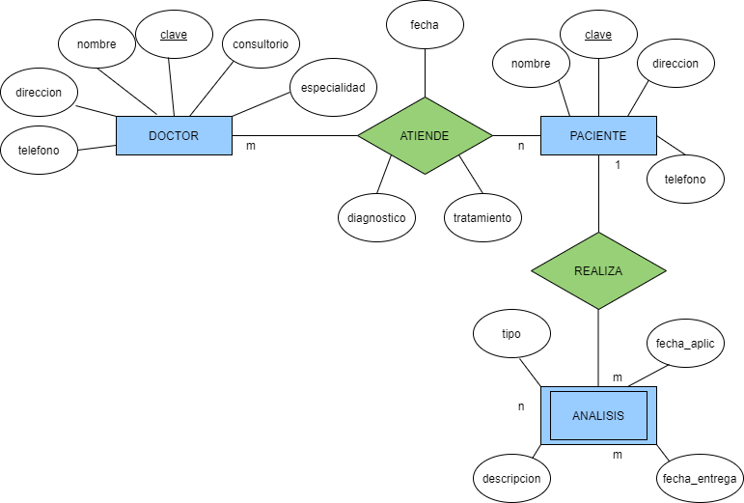

 |  | F.K
E | Analisis | claveP | tipo | fecha_aplic | fecha_entrega | descripcion

 |  | F.K | F.K
Rship | Atiende | claveP | claveD | fecha | diagnostico | tratamiento

Hospital ER
 | Hospital DB = {Doctor, Paciente, Analisis, Atiende) |  |  |  |  |  | MODELO
 |  |  |  |  |  |  | RELACIONAL

Rion | Doctor = {clave, nombre, direccion, telefono, carrera, plan}

F.K
Rion | Paciente = {clave, nombre, direccion, telefono}

F.K
F.K
Rion | Analisis = {claveP, tipo, fecha_aplic, fecha_entrega, descripcion}

Rion | Atiende = {claveP, claveD, fecha, diagnostico, tratamiento}

 | Universidad DB |  |  |  |  |  |  |  | MODELO E-R
 |  |  |  |  |  |  | F.K | F.K
E | Profesor | clave | nombre | domicilio | salario | fecha_nac | n_depto

 |  |  |  | F.K
E | Departamento | numero | nombre | claveP | fecha_ini | localidad

 |  |  |  |  | F.K | F.K
E | Curso | clave | nombre | semestre | n_depto

Universidad ER

E | Alumno | matricula | nombre | domicilio | telefono | carrera | plan

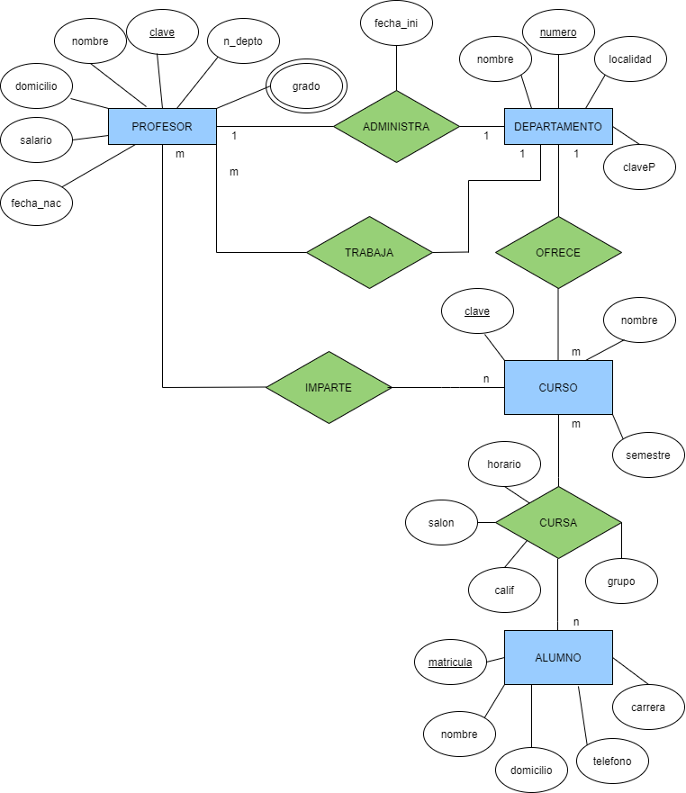
 |  | F.K | F.K
Rship | Cursa | matri | claveC | grupo | salon | horario | calif

 |  | F.K | F.K
Rship | Imparte | claveP | claveC | grupo | salon | horario

 |  | F.K | F.K
MultV | Grado | claveP | tipo | universidad | fecha

F.K
F.K
 | Universidad DB = {Profesor, Departamento, Curso, Alumno, Cursa, Imparte, Grado} |  |  |  |  |  |  |  | MODELO
 |  |  |  |  |  |  |  |  | RELACIONAL
Rion | Profesor = {clave, nombre, domicilio, salario, fecha_nac, n_depto}

F.K
Rion | Departamento = {numero, nombre, claveP, fecha_ini, localidad}

Rion | Curso = {clave, nombre, semestre, n_depto}

F.K
F.K
Rion | Alumno = {matricula, nombre, domicilio, telefono, carrera, plan}

F.K
F.K
Rion | Cursa = {matri, claveC, grupo, salon, horario, calif}

F.K
Rion | Imparte = {claveP, claveC, grupo, salon, horario}

Rion | Grado = {claveP, tipo, universidad, fecha}

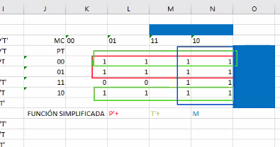
 |  |  |  |  |  |  |  |  |  | MC | 00 | 01
 |  |  |  |  |  |  |  |  |  | PT
 |  |  |  |  |  |  |  |  |  | 00 | 1 | 1
 |  |  |  |  |  |  |  |  |  | 01 | 1 | 1
 |  |  |  |  |  |  |  |  |  | 11 | 0 | 0 | 11 | 10
 |  |  |  |  |  |  |  |  |  | 10 | 1 | 1
 |  |  |  |  |  |  |  |  |  |  |  |  | 1 | 1
 |  |  |  |  |  |  |  |  |  |  |  |  | 1 | 1
 |  |  |  |  |  |  |  |  |  |  |  |  | 1 | 1
 |  |  |  |  |  |  |  |  |  |  |  |  | 1 | 1

